Sheet1
y_true | y_pred_prob | smiles | Molecule
0 | 0.547 | O=C1NCN(c2ccccc2)C12CCN(C(c1cccc(F)c1)c1cccc(F)c1)CC2 | 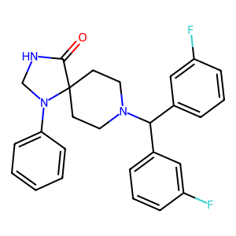
0 | 0.5548 | CC(C)N1CN(c2ccccc2)C2(CCN(C(c3ccccc3)c3ccccc3)CC2)C1=O | 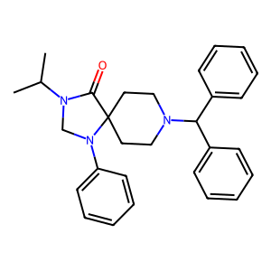
0 | 0.5917 | Cc1nn(-c2ccc(Br)cc2Br)c2c1C(O)CC(C)(C)C2 | 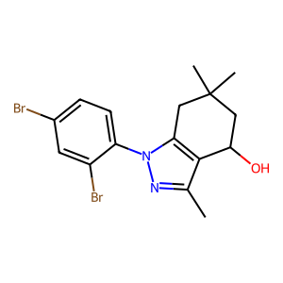
0 | 0.6177 | O=C1NC[C@H](c2ccccc2)C12CCN([C@@H]1CCCC[C@@H]1c1ccccc1)CC2 | 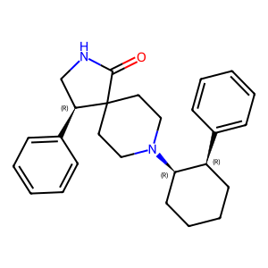
0 | 0.6591 | O=C1NCN(CCc2ccccc2)C12CCN([C@H]1CCCC[C@H]1c1ccccc1)CC2 | 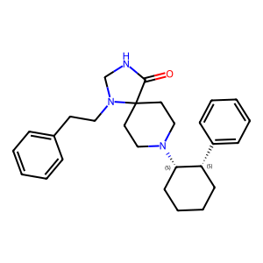
0 | 0.7055 | COc1ccc([C@]2(O)CCCC[C@H]2N2CCC3(CC2)C(=O)NCN3c2ccccc2)cc1 | 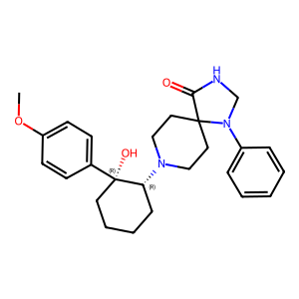
0 | 0.8808 | Cc1nn(-c2ccccc2)cc1CN1CCC2(CC1)OCc1ccccc12 | 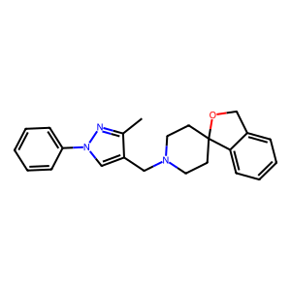
0 | 0.9544 | CN1C(=O)C2(CCN(CC3CCCCCCC3)CC2)c2cc(C(F)(F)F)ccc21 | 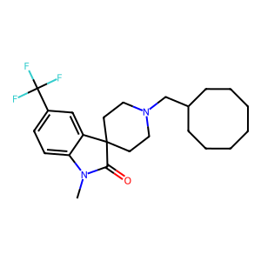
0 | 0.9688 | COc1ccc2c3c1O[C@@H]1[C@]34CCN(C)[C@H](C2)[C@]42CC[C@@]1(OC)[C@@H](CSc1nc(C)ns1)C2 | 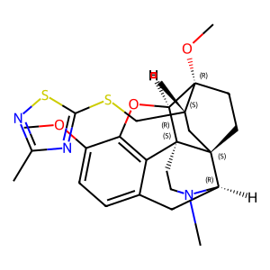
0 | 0.9703 | O=C(Nc1ccccc1)c1ccc(C(=C2CC3CCC(C2)N3CCc2ccccc2)c2ccccc2)cc1 | 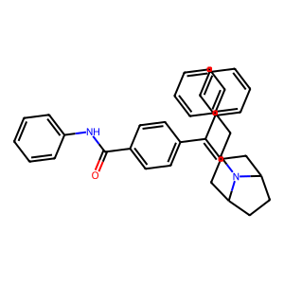
1 | 0.0172 | COC(=O)N1CCN(C(=O)Cc2ccc(Cl)c(Cl)c2)[C@H](CN2CCCC2)C1 | 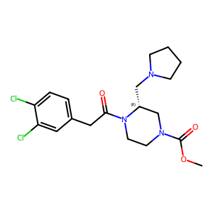
1 | 0.1868 | CCOc1ccc(Cc2nc3cc([N+](=O)[O-])ccc3n2CCN(CC)CC)cc1 | 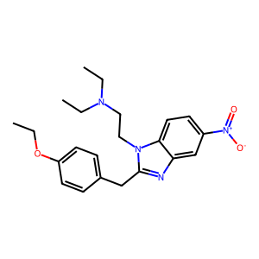
1 | 0.2504 | CC1(N2CCC(n3cnc4ccccc43)CC2)CCCCCCC1 | 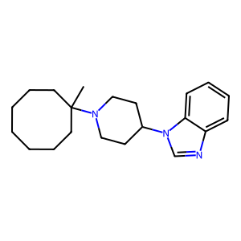
1 | 0.4181 | CNC(=O)Cn1c(=O)n(C2CCN(C3CCCCCCCCC3)CC2)c2ccccc21 | 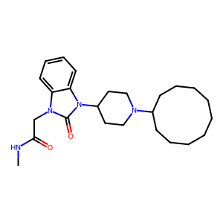
1 | 0.4446 | COC(=O)[C@@H]1C[C@H](OC(=O)c2ccc(OC)cc2)C(=O)[C@H]2[C@@]1(C)CC[C@H]1C(=O)O[C@H](c3ccoc3)C[C@]21C | 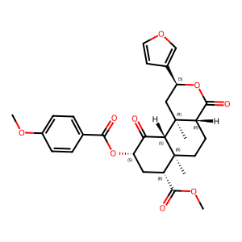
1 | 0.4708 | CC1Cc2c([nH]c3ccc(F)cc23)C2(CCC(c3ccccc3)(N(C)C)CC2)O1 | 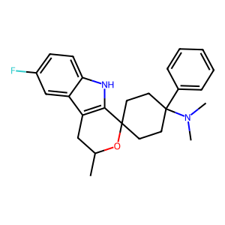
1 | 0.472 | CN1C[C@@H]2[C@H](C1)CN(c1ccccc1)C21CCN(C2CCCCCCCCC2)CC1 | 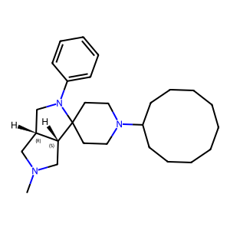
1 | 0.5031 | CN(C)C1(c2ccccc2)CCC2(CC1)NCCc1c2[nH]c2ccc(F)cc12 | 